Notice
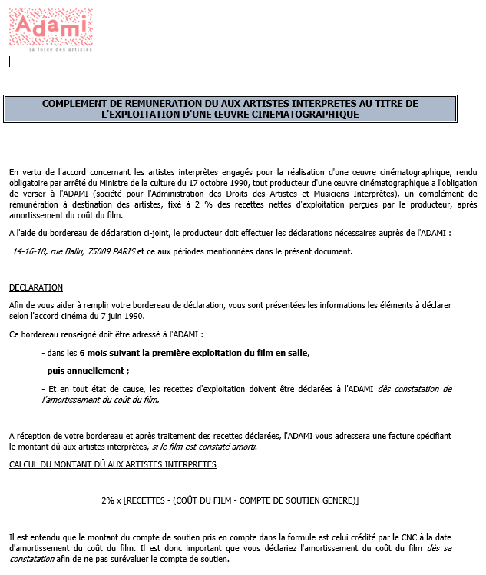
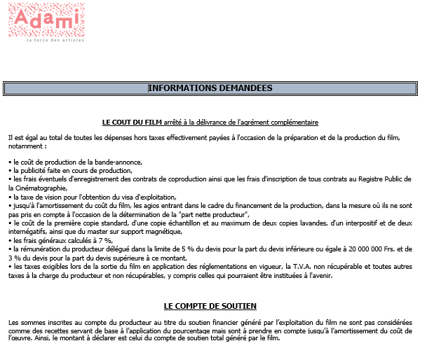

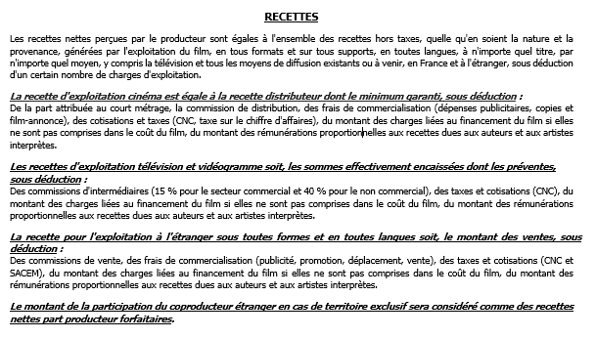

https://www.legifrance.gouv.fr/affichTexte.do?cidTexte=LEGITEXT000006076830

